IO図
IO関連図
システム名 | サブシステム名 | 機能名 | 作成会社 | 担当者
勤怠管理システム | 基本情報管理 | 社員情報の登録と修正 | TPC | 高

基本情報登録・更新
社員情報一覧

社員情報一覧

社員ID
氏名
入社年月日
所属
電話番号
性別
年齢
メールアドレス
登録ボタン
追加ボタン

更新ボタン
登録
修正
閉じる
社員IDリンク
社員マスタ
社員マスタ

閉じる
add
基本情報登録・更新

update

登録/修正が完了しました

備考

イメージ
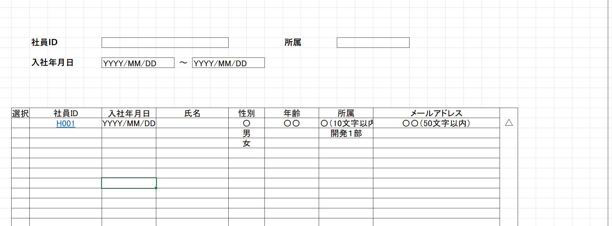
社員情報登録・更新
社員情報一覧仕様
社員ID：英数10文字(*必須)
氏名：6文字以内(*必須)
所属：10文字以内(*必須)
入社年月日：YYYY/MM/DDの形で画面表示、YYYYMMDDの形でDB保存
性別：3文字以内（男、女）
電話番号
年齢：数字10文字以内
メールアドレス：英数符号で50文字以内
登録：入力された情報を新社員情報として登録する（DBに保存）、「新社員情報を登録しました」を提示する。
更新：入力された社員IDによって社員情報を検索し、見 つけた社員情報を更新し（DBを更新）、「社員情報を更新しました」を提示する。見つけられない場合、「社員IDが不存在」のような内容を提示する。
閉じる：社員情報一覧ページに戻る。情報を入力した後に、’登録’と’更新’ボタンを押せずに、直接’閉じる’ボタンを押す場合、「入力した内容が保存されません。よろしいですか。」を提示する。

社員ID | IH10000001 | *必須 | 自動採番

氏名 | BBBBBB | *必須

所属 |  | *必須

性別

電話番号 | BBBBBBBBBB

入社年月日 | YYYY/MM/DD

年齢

メールアドレス | BBBBBBBBBBB
閉じる
更新
登録

機能一覧
画面レイアウトで使用される書式文字の説明

666666.66
666666.66
数値型
記号 | 種別 | 意味 | 表記 | 入力値 | 表示/結果
6 | 表示 | 数値を表示する桁であることを表す。 値がない場合は右詰でゼロサプライして表示する。 |  | 1234 | 001234.00
999999
999999
9 | 入力 | 数値を入力する桁であることを表す。 入力時は指定された桁数をすべて満たす必要がある。 |  | 1234 | 入力エラー （6桁すべて要入力）
ZZ,ZZZ,ZZ6.6ZZ
ZZ,ZZZ,ZZ6.6ZZ
Z | 表示 | 6とともに用い、ゼロサプレスされる桁であることを表す。 |  | 1234.500 | 1,234.5
ZZZZZZZZ9.ZZ
ZZZZZZZZ9.ZZ
 | 入力 | 9とともに用い、任意入力可能な桁であることを表す。 |  | 1234 | 入力OK

OOOOOOOO
OOOOOOOO
文字型
記号 | 種別 | 意味 | 表記 | 入力値 | 表示/結果
O | 表示 | 文字を表示可能な桁であることを表す。個数が最大文字数を表す。 数値の場合とは異なり、値のない部分は表示しない。 |  | ABCDEF | ABCDEF
BBBBBBBB
BBBBBBBB
B | 入力 | 文字を入力可能な桁であることを表す。個数が最大文字数を表す。 数値の場合とは異なり、値のない部分は表示しない。 |  | ABCDEF | 入力OK

YYYY/MM/DD
YYYY/MM/DD
日付・時刻型
記号 | 種別 | 意味 | 表記 | 入力値 | 表示/結果
Y, M. D | 日付 | 日付を表示あるいは入力することを表す。 入力/出力の区別は項目説明書に記述される。 |  | 2005年 2月15日 | 2005/02/15

その他ルール
半角/全角の区別は画面レイアウトで使用されている文字に依存する。

